Sheet1
KOS_MEMBER ISUD, CRUD 하기

여기는 향후에 확인하고 다시 작성
사용할 리소스 : JAVA, ORACLE DB, HTML, CSS, JAVASCRIPT, jQuery
리소스 버전 :JAVA 1.8.0_202 ORACLE : 11.2.0
작업 TOOL
Eclipse 실행 경로 :: C:\00.KOSMO108_YYS\30.Web\eclipse_web\eclipse
workspace
source folder
sqldeveloper 작업 경로 : C:\00.KOSMO108\90.Download\oracle\sqldeveloper

 |  |  |  |  |  |  |  |  |  |  |  |  |  | 테이블 참고사항
 | 테이블 정의서 만들기

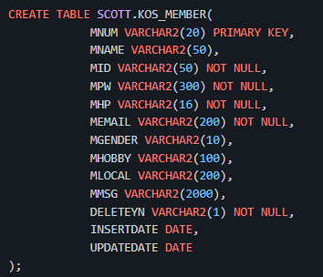
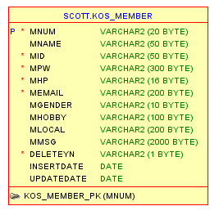
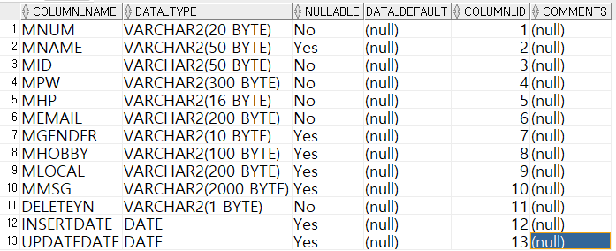
 |  | 테이블 정의서 |  |  |  |  |  |  |  |  |  |  | 테이블 생성 |  | 테이블 MODEL |  | 테이블 열
 |  | 시스템명 |  |  |  |  |  |  |  | 서브시스템명
 |  | 작성일 |  | 2022-03-30 |  |  |  |  |  | 작성자 | 윤요섭
 |  | DATABASE ID |  |  |  |  |  |  |  | 테이블 ID | KOS_MEMBER
 |  | 테이블명 |  |  |  |  |  |  |  | PAGE | /
 |  | 개요 |  | KOS_MEMBER
 |  | 일련 번호 | 컬럼명 | 컬럼ID | DATA TYPE | 길이 | PK | FK | NULL 여부 | 자 료 규 칙
 |  | 1 | 회원번호 | MNUM | VARCHAR2 | 20 | Y |  | Y | KOS_MEMBER 테이블 기본키 |  | M+YYYYMMDD+0001 예시 : M202203300001
 |  | 2 | 회원이름 | MNAME | VARCHAR2 | 50 |  |  | N
 |  | 3 | 아이디 | MID | VARCHAR2 | 50 |  |  | Y
 |  | 4 | 패스워드 | MPW | VARCHAR2 | 300 |  |  | Y
 |  | 5 | 핸드폰번호 | MHP | VARCHAR2 | 16 |  |  | Y
 |  | 6 | 이메일 | MEMAIL | VARCHAR2 | 200 |  |  | Y
 |  | 7 | 성별 | MGENDER | VARCHAR2 | 10 |  |  | N |  |  |  | DESC TEST_T6 |  | 테이블 인덱스 주요사항 | (노트북 디바이스에 있는 ORACLE DB )
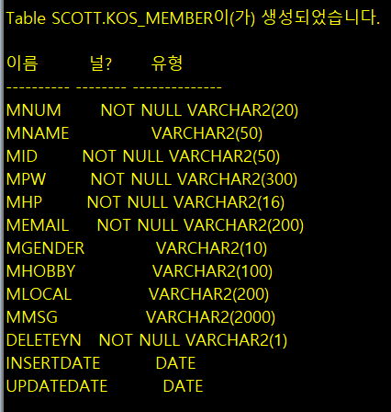
 |  | 8 | 취미 | MHOBBY | VARCHAR2 | 100 |  |  | N
 |  | 9 | 지역 | MLOCAL | VARCHAR2 | 200 |  |  | N
 |  | 10 | 내용 | MMSG | VARCHAR2 | 2000 |  |  | N
 |  | 11 | 회원여부 | DELETEYN | VARCHAR2 | 1 |  |  | Y
 |  | 12 | 등록일 | INSERTDATE | DATE |  |  |  | N | YYYY-MM-DD
 |  | 13 | 수정일 | UPDATEDATE | DATE |  |  |  | N | YYYY-MM-DD

 |  | 클래스 설계서 만들기

 |  | PACKAGE |  | a.b.c.kos.scr |  | a.b.c.kos.service |  | a.b.c.kos.dao

 |  |  |  | a.b.c.kos.sql |  | a.b.c.kos.vo |  | a.b.c.common

 |  | PACKAGE & CLASS

 |  | interface |  |  |  | a.b.c.kos.service |  | a.b.c.kos.dao
 |  | abstract |  |  |  | MemService |  | MemDAO
 |  | 일반클래스 |  |  |  | MemServiceImpl |  | MemDAOImpl

 |  |  |  | a.b.c.kos.sql |  | a.b.c.kos.vo |  | a.b.c.common
 |  |  |  | MemQueryMap |  | MemVO |  | KosConnectivity
 |  |  |  |  |  |  |  | ChabunQuery
 |  |  |  |  |  |  |  | ChabunUtil
 |  |  |  |  |  |  |  | DateFormatUtil
 |  |  |  |  |  |  |  | DateUtil

